상품제안서
애니클리어 랩탑 알류미늄 거치대 | 상품코드: S37643

 |  |  |  |  |  |  | 02-713-8555 | www.synergygift.co.kr
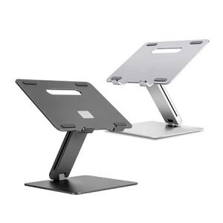 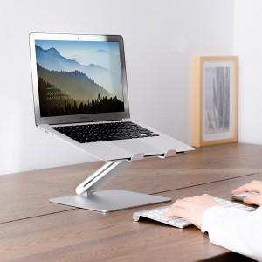

【상세/제작정보】

【인쇄/포장옵션】 | 레이저, 풀칼라 / 포장지포장

【공급단가】 | 수량 | 30~ | 50~ | 100~ | 300~ | 500~
*VAT별도 | 실버 | 27,270원 | 26,830원 | 26,180원 | 25,520원 | 25,090원
 | 티타늄 | 27,270원 | 26,830원 | 26,180원 | 25,520원 | 25,090원

【상품 URL】 | https://www.synergygift.co.kr:443/src/goods_detail.php?gdno=37643

